상품제안서
몽크로스 3751MT 화이트 손목시계 | 상품코드: F13110

 |  |  |  |  |  |  | 02-412-0044 | www.easy1.co.kr
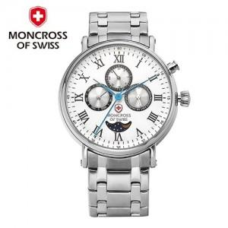

【상세/제작정보】

【인쇄/포장옵션】 | 레이저 / 포장지포장

【공급단가】 | 수량 | 5~ | 10~ | 50~ | 100~ | 300~
*VAT별도 | 단가 | 101,250원 | 97,500원 | 93,750원 | 90,000원 | 87,750원

【상품 URL】 | http://www.easy1.co.kr/src/goods_detail.php?gdno=13110

